総括表・普徴申請書案
 |  |  |  |  |  |  |  |  |  |  |  |  |  |  |  |  |  |  |  |  | （佐世保市提出分）
⑥ |  | 給与支払報告書（総括表） |  |  |  | 令和 |  |  | 年 |  |  | 月 |  | 日提出
 |  |  |  |  |  |  |  |  |  |  |  |  |  |  |  | 特別徴収できない受給者 |  | 人 |  |  | 普通徴収理由書

キ リ ト リ
佐 世 保 市 長 宛 |  |  |  |  |  |  |  |  |  |  |  |  |  | ※
 |  |  |  |  |  |  |  |  |  |  |  |  |  |  |  |  |  |  |  |  | ｺｰﾄﾞ | 指定番号
 |  |  |  |  |  |  |  |  |  |  |  |  |  |  |  | この用紙以降の者は、次の理由で特別徴収できないため、普通徴収として提出します。
給与支払者の個人番号 又は法人番号（右詰） |  |  |  |  |  |  |  |  |  |  |  |  |  |  |  |  |  |  |  |  | 9

事 業 種 目 |  |  |  | 受給者総人員 （他市町村の受給者含） |  |  | 人 | ｺｰﾄﾞ | 指定番号 |  |  |  |  |  |  |  |  |  |  |  | 給与支払者の名称又は氏名

 |  |  |  |  |  |  |  | 9
 |  |  |  |  |  |  |  |  |  |  |  |  |  |  |  | 理由 |  |  | 略号

フ リ ガ ナ |  |  |  |  |  |  |  | 報告人員 |  |  |  |  |  |  | 人 | 退職者・乙欄該当者

給与支払者の 名称又は氏名 |  |  |  |  |  |  |  |  |  |  |  |  |  |  |  | （個人別明細書内、中途就・退職欄もしくは乙欄に記入）

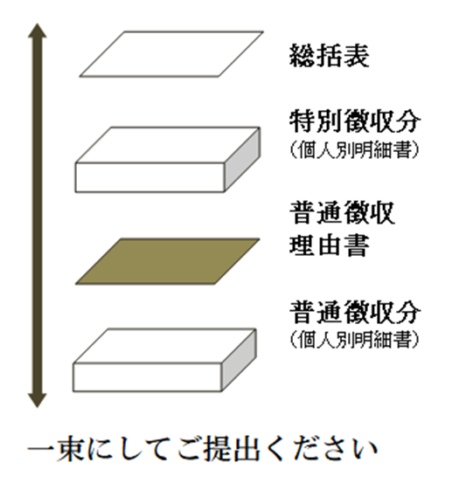
 |  |  |  |  |  |  |  |  |  |  |  |  |  |  |  | 受給者総人員が２人以下
 |  |  |  |  |  |  |  | 報 告 人 員 の 内 訳 | 特別徴収 |  |  |  |  |  | 人
 |  |  |  |  |  |  |  |  |  |  |  |  |  |  |  | （受給者総人員＝１月１日現在給与の支払を受ける者の人数）
 |  |  |  |  |  |  |  |  |  |  |  |  |  |  |  |  |  |  |  | 一束にして提出してください
同上の所在地 |  |  | 〒 |  |  |  |  |  |  |  |  |  |  |  |  | 休職者・退職予定者 |  |  | A

 |  |  |  |  |  |  |  |  | 特別徴収できない受給者 | 退職者・乙欄 |  |  |  |  | 人

人
 |  |  |  |  |  |  |  |  |  |  |  |  |  |  |  | 個人事業の事業専従者 |  |  | B
 |  |  |  |  |  |  |  |  |  | 受給者総人員 が２人以下 |  |  |  |  | 人
 |  |  |  |  |  |  |  |  |  |  |  |  |  |  |  | （給与支払者が個人事業主の場合のみ該当）

 |  |  |  |  |  |  |  |  |  | A | 休職者・ 退職予定者 |  |  |  | 人 | 他事業所で特別徴収 |  |  | C

連絡者の 氏名･所属 ･電話番号 |  |  | 所属 |  | 氏名 |  |  |  |  | B | 個人事業の 事業専従者 |  |  |  | 人
 |  |  |  |  |  |  |  |  |  |  |  |  |  |  |  | 給与の支払期間が不定期・ 給与少額（965,000円以下） |  |  | D

 |  |  | 電話 |  | 内線 |  |  |  |  | C | 他事業所で 特別徴収 |  |  |  | 人

関与税理士 会計事務所 等 の 名称 |  |  | 担当者 |  |  |  |  |  |  | D | 給与支払期間が不定期・ 給与少額※1 |  |  |  | 人

 |  |  | 電話 |  | 内線 |  |  | 給与の支払方法 及びその期日

備考
 |  |  |  |  |  |  |  | 特別徴収 納入書の送付

 |  |  |  |  |  |  |  |  |  |  |  |  |  |  |  | ～重要～

※佐世保市記入欄 |  |  |  |  |  |  |  | ※受付印 |  |  |  |  |  |  |  | ▼ | この理由書を普通徴収対象者の個人別明細書の表紙として、特別徴収と普通徴収を仕分けして提出してください。

 |  |  |  |  |  |  |  |  |  |  |  |  |  |  |  | ▼ | 上記理由のＡ～Ｄに該当する場合は、該当の個人別明細書の摘要欄に、当該記号（Ａ～Ｄ）を必ず記入してください。

 |  |  |  |  |  |  |  |  |  |  |  |  |  |  |  | ▼ | eLTAXでご提出の場合はこの理由書に代えて、個人別明細書の摘要欄に略号（Ａ～Ｄ）を記入し、普通徴収の欄にチェックを入れてください。

 |  |  |  |  |  |  |  |  |  |  |  |  |  |  |  | ▼ | 原則として、上記以外の理由での普通徴収は認められません。

 |  |  |  |  |  |  |  | ※前職記載 |  |  |  |  | 有 ・ 無

★ | 特別徴収できない受給者がいる場合は、別紙「普通徴収理由書」の提出が必要です。（※1給与少額は965,000円以下）

